Fechas
Funciones de Fechas
DIA.-Devuelve el día del mes (un número
de 1 a 31)
Sintaxis:
=DIA(Fecha)
MES.-Devuelve el mes. un número entero 1(enero)
12(diciembre)
Sintaxis:
=MES(Fecha)
AÑO.-Devuelve el AÑO. un número entero en el rango
1900 - 9999
Sintaxis:
=AÑOFecha)
DIASEM.-Devuelve un número de 1 a 7 identificando el día
de la semana basado en un número dado que
representa una fecha
Sintaxis:
=DIASEM(Fecha,Tipo)
HOY.-Devuelve la fecha actual del Sistema. No contiene
argumentos.
Sintaxis:
=HOY( )
AHORA.-Devuelve la fecha y hora actual del Sistema.
No contiene argumentos.
Sintaxis:
=AHORA( )
FUNCIONES DE FECHA
 |  |  |  |  |  | Tipo=1 |  | Tipo=2
NOMBRE | FECHA NAC. | DIA | MES | AÑO | DIA SEMANA | 1 | Domingo | 1 | Lunes
Pedro | 1968-07-31 | 31 | 7 | 1968 | 3 | 2 | Lunes | 2 | Martes
Maribel | 1971-05-08 | 8 | 5 | 1971 | 6 | 3 | Martes | 3 | Miércoles
Katherine | 2004-10-25 | 25 | 10 | 2004 | 1 | 4 | Miércoles | 4 | Jueves
Angela | 1993-05-20 | 20 | 5 | 1993 | 4 | 5 | Jueves | 5 | Viernes
Bryan | 1994-01-20 | 20 | 1 | 1994 | 4 | 6 | Viernes | 6 | Sábado
Felipe | 1989-05-21 | 21 | 5 | 1989 | 7 | 7 | Sábado | 7 | Domingo

Fecha Actual
Dia-Mes-Año |  | Dia-Mes
2017-05-06 |  | 2017-05-06

Aplicar Formato de Celdas

Formato de Fechas
DIA:
D = Dia en numero de un digito (1-9)
DD = Dia en numero de dos digitos (01-31)
DDD = Dia en texto corto (Lun, Mar, Mie, ...)
DDDD = Dia en texto completo (Lunes, Martes, Miercles, ...)
MES:
MM = Mes en numero de dos digitos (01, 02, 03, ..., 12)
MMM = Mes en texto corto (Ene, Feb, Mar, ...)
MMMM = Mes en texto completo (Enero, Febrero, Marzo, ...)
AÑO:
YY = Año en numero de dos digitos (01, 02, 03, ...)
YYY = Año en numero de cuatro digitos (2001, 2002, 2003, ...)

 |  |  |  |  | 5/6/17

DIAS.LAB
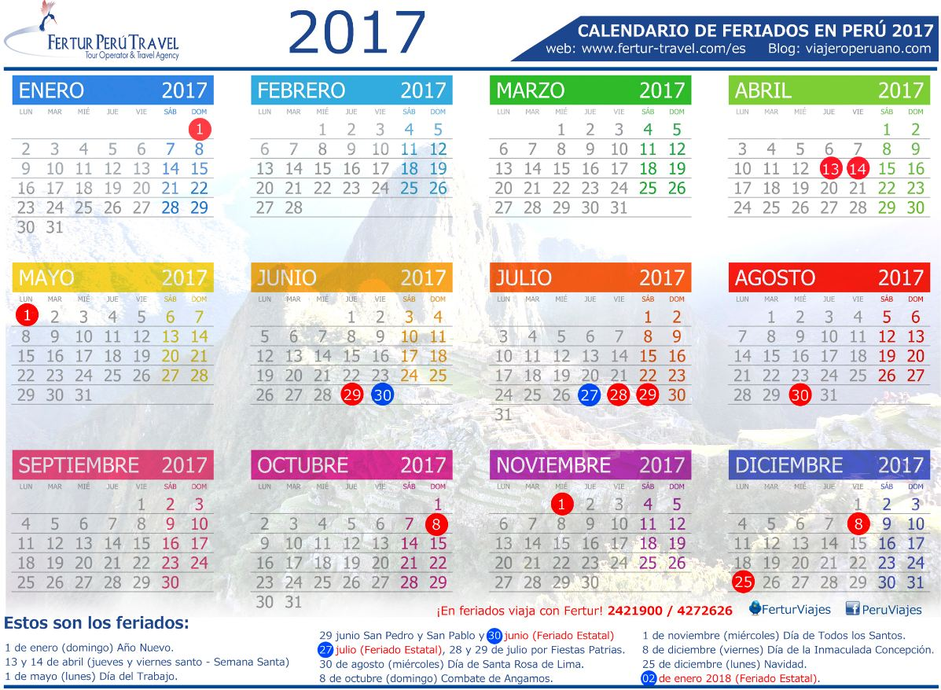
Jul-2017 |  |  |  |  |  |  | Fecha inicial: | 2017-07-01 | Feriados 2017
Dom | Lun | Mar | Mié | Jue | Vie | Sáb | Fecha final: | 2017-07-31 | Primer día del año | Domingo | 2017-01-01
 |  |  |  |  |  | 1900-01-01 |  |  | Semana Santa | Jueves | 2017-04-13
1900-01-02 | 1900-01-03 | 1900-01-04 | 1900-01-05 | 1900-01-06 | 1900-01-07 | 1900-01-08 | Dias laborables en el mes de Julio |  | Semana Santa | Viernes | 2017-04-14
1900-01-09 | 1900-01-10 | 1900-01-11 | 1900-01-12 | 1900-01-13 | 1900-01-14 | 1900-01-15 |  |  | Día del trabajador | Lunes | 2017-05-01
1900-01-16 | 1900-01-17 | 1900-01-18 | 1900-01-19 | 1900-01-20 | 1900-01-21 | 1900-01-22 | Días laborables: | 20 | San Pedro y San Pablo | Jueves | 2017-06-29
1900-01-23 | 1900-01-24 | 1900-01-25 | 1900-01-26 | 1900-01-27 | 1900-01-28 | 1900-01-29 |  |  | Independencia del Perú | Viernes | 2017-07-28
1900-01-30 | 1900-01-31 |  |  |  |  |  | Fecha inicial: | 2017-01-01 | Fiestas Patrias | Sábado | 2017-07-29
 |  |  |  |  |  |  |  |  | Santa Rosa de Lima | Miércoles | 2017-08-30
 |  |  |  |  |  |  | Fecha final: | 2017-12-31 | Combate de Angamos | Domingo | 2017-10-08
 |  |  |  |  |  |  |  |  | Todos los Santos | Miércoles | 2017-11-01
 |  | Dias laborables del año 2017 sin considerar feriados |  |  |  |  | Días laborables en 2017 |  | Inmaculada Concepción | Viernes | 2017-12-08
 |  |  |  |  |  |  | 260 |  | Navidad | Lunes | 2017-12-25

 |  | Dias laborables del año 2017 considerarando feriados |  |  |  |  | Días laborables en 2017 |  | Total feriados del año 2017 |  | 12
 |  |  |  |  |  |  | 251
 |  |  |  |  |  |  |  |  | Domingos y Sábados feriados |  | 3
DIAS.LAB.-Devuelve el número de días laborables entre fecha_inicial y fecha_final. Los días laborables no incluyen los fines de semana ni otras fechas que se identifiquen en el argumento festivos.
Sintaxis:
=DIAS.LAB(Fecha_Inicial, Fecha_Final, Vacaciones)
Fecha_Inicial: Es una fecha que representa la fecha inicial.
Fecha_Final: Es una fecha que representa la fecha final.
Vacaciones: Es un rango opcional de una o varias fechas que deben excluirse del calendario laboral, como los días festivos nacionales y locales. La lista puede ser un rango de celdas que contengan las fechas o una constante matricial de los números de serie que representen las fechas.
 |  |  |  |  |  |  |  |  |  | 1 | Domingo
 |  |  |  |  |  |  |  |  |  | 2 | Lunes
 |  |  |  |  |  |  |  |  |  | 3 | Martes
 |  |  |  |  |  |  |  |  |  | 4 | Miércoles
 |  |  |  |  |  |  |  |  |  | 5 | Jueves
 |  |  |  |  |  |  |  |  |  | 6 | Viernes
 |  |  |  |  |  |  |  |  |  | 7 | Sábado

DIAS.LAB.INT
Jul-2017 |  |  |  |  |  |  | Fecha inicial: | 2017-07-01 | Feriados 2017 |  |  | Número de Fin de Semana | º
Dom | Lun | Mar | Mié | Jue | Vie | Sáb | Fecha final: | 2017-07-31 | Primer día del año | Domingo | 2017-01-01 | 1 u omitido | Sábado, domingo
 |  |  |  |  |  | 1900-01-01 | Dias a laborar: | Lun a Sab | Semana Santa | Jueves | 2017-04-13 | 2 | Domingo, lunes
1900-01-02 | 1900-01-03 | 1900-01-04 | 1900-01-05 | 1900-01-06 | 1900-01-07 | 1900-01-08 |  |  | Semana Santa | Viernes | 2017-04-14 | 3 | Lunes, martes
1900-01-09 | 1900-01-10 | 1900-01-11 | 1900-01-12 | 1900-01-13 | 1900-01-14 | 1900-01-15 | Dias laborables en el mes de Julio |  | Día del trabajador | Lunes | 2017-05-01 | 4 | Martes, miércoles
1900-01-16 | 1900-01-17 | 1900-01-18 | 1900-01-19 | 1900-01-20 | 1900-01-21 | 1900-01-22 |  |  | San Pedro y San Pablo | Jueves | 2017-06-29 | 5 | Miércoles, jueves
1900-01-23 | 1900-01-24 | 1900-01-25 | 1900-01-26 | 1900-01-27 | 1900-01-28 | 1900-01-29 | Días laborables: | 24 | Independencia del Perú | Viernes | 2017-07-28 | 6 | Jueves, viernes
1900-01-30 | 1900-01-31 |  |  |  |  |  |  |  | Fiestas Patrias | Sábado | 2017-07-29 | 7 | Viernes, sábado
 |  |  |  |  |  |  | Fecha inicial: | 2017-01-01 | Santa Rosa de Lima | Miércoles | 2017-08-30 | 11 | Solo domingo
 |  |  |  |  |  |  | Fecha final: | 2017-12-31 | Combate de Angamos | Domingo | 2017-10-08 | 12 | Solo lunes
 |  |  |  |  |  |  | Dias a laborar: | Lun a Sab | Todos los Santos | Miércoles | 2017-11-01 | 13 | Solo martes
 |  |  |  |  |  |  |  |  | Inmaculada Concepción | Viernes | 2017-12-08 | 14 | Solo miércoles
 |  | Dias laborables del año 2017 sin considerar feriados |  |  |  |  | Días laborables en 2017 |  | Navidad | Lunes | 2017-12-25 | 15 | Solo jueves
 |  |  |  |  |  |  | 312 |  |  |  |  | 16 | Solo viernes
 |  |  |  |  |  |  |  |  | Total feriados del año 2015 |  | 12 | 17 | Solo sábado
 |  | Dias laborables del año 2017 considerarando feriados |  |  |  |  | Días laborables en 2017
 |  |  |  |  |  |  | 302 |  | Domingos feriados |  | 2
DIAS.LAB.INTL.-Devuelve el número de días laborables entre dos fechas con parametros de fin de semana personalizados.
Sintaxis:
=DIAS.LAB(Fecha_Inicial, Fecha_Final, Vacaciones)
Fecha_Inicial: Es una fecha que representa la fecha inicial.
Fecha_Final: Es una fecha que representa la fecha final.
Fin_de_Semana: Es un número o una cadena que especifica cuando tienen lugar los fines de semana.
Dias no Laborables: Es un rango opcional de una o varias fechas que deben excluirse del calendario laboral, como los días festivos nacionales y locales.
 |  |  |  |  |  |  |  |  |  | 1 | Domingo
 |  |  |  |  |  |  |  |  |  | 2 | Lunes
 |  |  |  |  |  |  |  |  |  | 3 | Martes
 |  |  |  |  |  |  |  |  |  | 4 | Miércoles
 |  |  |  |  |  |  |  |  |  | 5 | Jueves
 |  |  |  |  |  |  |  |  |  | 6 | Viernes
 |  |  |  |  |  |  |  |  |  | 7 | Sábado

